01.RANGO_RANGOS
LECCION 5
RANGOS VS TABLAS

 |  |  |  |  |  | E

RANGOS NATURALES

UN RANGO ES UN CONJUNTO DE CELDAS.
C11:C17
 | C11
 | C12
 | C13
 | C14
 | C15
 | C16
 | C17
NOMBRAR RANGOS ES SENCILLO PERO TIENE UNA LIMITANTE.

NOMBRAR RANGOS
Product ID | Mar | Feb | Ene
A-407 | 3,301 | 3,478 | 3,453
A-401 | 3,224 | 3,246 | 3,000
A-405 | 3,299 | 3,221 | 3,039
A-406 | 3,263 | 3,255 | 3,282
A-512 | 3,023 | 3,217 | 3,218
LOS RANGOS NO SE EXTIENDEN DE MANERA AUTOMATICA. DEBES HACERLO DE MANERA MANUAL
A-514 | 3,011 | 3,024 | 3,177
A-523 | 3,209 | 3,482 | 3,348
A-533 | 3,447 | 3,252 | 3,327
A-535 | 3,074 | 3,026 | 3,426
A-536 | 3,489 | 3,087 | 3,205
A-537 | 5,645 | 5,667 | 0

CREAR TABLAS
 |  |  |  | SUMA
Product ID | Mar | Feb | Ene | 73762 | 156033 | 82271
A-407 | 3301 | 3478 | 3453
CON TABLAS LOS RANGOS SE EXTIENDEN HACIA ABAJO O HACIA LA DERECHA DE MANERA AUTOMATICA
A-401 | 3224 | 3246 | 3000
A-405 | 3299 | 3221 | 3039
A-406 | 3263 | 3255 | 3282
A-512 | 3023 | 3217 | 3218
A-514 | 3011 | 3024 | 3177
A-523 | 3209 | 3482 | 3348
A-533 | 3447 | 3252 | 3327
A-535 | 3074 | 3026 | 3426
A-536 | 3489 | 3087 | 3205
A-537 | 5645 | 5667 | 0
A-538 | 3489 | 3087

DIFERENCIAS ENTRE NOMBRAR RANGOS Y TABLAS

TABLAS | RANGOS NOMBRADOS |  | DETALLE
 |  |  | LOS RANGOS SE EXTIENDE AUTOMATICAMENTE
 |  |  | SE PUEDE REFERENCIAR EN FUNCIONES O FORMULAS COMPLEJAS
 |  |  | ESTA OPTIMIZADO PARA UNIFICAR VARIAS TABLAS
 |  |  | SE PUEDE APLICAR SEGMENTACION DE DATOS

02.TABLAS
LECCION 5
TABLAS

LA FORMULAS SE EXTIENDEN AUTOMATICAMENTE |  |  |  |  |  | BUENAS PRACTICAS
 |  |  |  |  |  | 1. SIEMPRE PONLE UN NOMBRE QUE TE AYUDE A IDENTIFICAR RAPIDAMENTE LOS DATOS QUE CONTIENE LA TABLA.
MES | Product ID | VENTA | COSTO
1 | A-407 | 324 | 34543
1 | A-401 | 3543564 | 3454 |  |  | 2. DEJAR LOS NOMBRES POR DEFECTO DE LAS TABLAS GENERA CONFUSION
1 | A-405 | 576 | 677887 |  |  | 3. LOS FORMATOS DE COLOR AYUDAN A LA VISUALIZACION ESCOGE COLORES OSCUROS SI NECESITAS PROYECTAR LA INFORMACION
1 | A-406 | 45667 | 43324

1 | A-512 | 32213 | 3445
1 | A-514 | 34354 | 67786
1 | A-523 | 657567 | 34432
1 | A-533 | 34324 | 56657
1 | A-535 | 564567 | 43324
1 | A-536 | 67678 | 567678
1 | A-537 | 56654 | 3423
1 | A-538 | 543545 | 567768

RESUMEN DE VARIAS TABLAS

MES | Product ID | VENTA | COSTO | RESUMEN DE VENTA GENERAL |  | FUNCION
1 | A-407 | 324 | 34543 | VENTAS | 3,726,482.00 | =SUMA(V_ENE[VENTA]+V_FEB[VENTA]+V_MARZO[VENTA])
1 | A-401 | 3543564 | 3454 | COSTO | 1,297,641.00 | =SUMA(V_ENE[COSTO]+V_FEB[COSTO]+V_MARZO[COSTO])
1 | A-405 | 576 | 677887 | MARGEN | 2,428,841.00 | =H30-H31
1 | A-406 | 45667 | 43324
1 | A-512 | 32213 | 3445
1 | A-514 | 34354 | 67786

MES | Product ID | VENTA | COSTO
2 | A-407 | 3301 | 34543
2 | A-401 | 3224 | 34543
2 | A-405 | 3299 | 34543
2 | A-406 | 3263 | 34543
2 | A-512 | 3023 | 34543
2 | A-514 | 3011 | 34543

MES | Product ID | VENTA | COSTO
3 | A-407 | 3224 | 43324
3 | A-401 | 3299 | 43324
3 | A-405 | 3224 | 43324
3 | A-406 | 3299 | 43324
3 | A-512 | 3263 | 43324
3 | A-514 | 34354 | 43324

03.FILTRAR
LECCION 5
FILTRAR DATOS

INSERTAR SEGMENTACIONES |  |  |  |  |  | RESUMIR RAPIDAMENTE CON SEGMENTACION Y SUBTOTALES
 |  |  |  |  |  | CONTEO SUBTOTAL | 28
 |  |  |  |  |  | SUMA PARCIAL | 7,692,069.00
 |  |  |  |  |  | SUMA GENERAL | 7,692,069.00
 |  |  |  |  |  | RATIO | 100.00%



 | MES | COLOR | Product ID | VENTA | COSTO
 | 1 | ROJO | A-407 | 324 | 34543
 | 1 | ROJO | A-401 | 3543564 | 3454
 | 1 | ROJO | A-405 | 576 | 677887
 | 1 | ROJO | A-406 | 45667 | 43324
 | 1 | VERDE | A-512 | 32213 | 3445
 | 1 | VERDE | A-514 | 34354 | 67786
 | 1 | AZUL | A-523 | 657567 | 34432
 | 1 | AZUL | A-533 | 34324 | 56657
 | 1 | AZUL | A-535 | 564567 | 43324
 | 1 | AMARILLO | A-536 | 67678 | 567678
 | 1 | AMARILLO | A-537 | 56654 | 3423
 | 1 | AMARILLO | A-538 | 543545 | 567768
 | 2 | ROJO | A-401 | 3301 | 34543
 | 2 | ROJO | A-405 | 3224 | 34543
 | 2 | VERDE | A-406 | 3299 | 34543
 | 2 | VERDE | A-512 | 3263 | 34543
 | 2 | AZUL | A-514 | 3023 | 34543
 | 2 | AZUL | A-523 | 3011 | 34543
 | 2 | AZUL | A-533 | 34324 | 56657
 | 2 | AMARILLO | A-535 | 564567 | 43324
 | 3 | AZUL | A-536 | 67678 | 567678
 | 3 | AMARILLO | A-514 | 56654 | 3423
 | 3 | AMARILLO | A-523 | 45667 | 43324
 | 3 | AMARILLO | A-533 | 32213 | 3445
 | 3 | ROJO | A-535 | 34354 | 67786
 | 3 | ROJO | A-536 | 657567 | 34432
 | 4 | VERDE | A-537 | 34324 | 56657
 | 4 | VERDE | A-538 | 564567 | 43324

04.UnificarTablas
LECCION 5
UNIFICAR TABLAS CON POWER QUERY

ESTE PROCESO ES APLICABLE AL SIGUIENTE ESCENARIO:
1 | TENEMOS UN LIBRO DE EXCEL CON VARIAS HOJAS QUE CONTIENEN TABLAS DE INFORMACION
2 | LOS RANGOS DE DATO DEBEN SER TABLAS DE PREFERENCIA CON NOMBRES ASIGNADOS
3 | LOS NOMBRES DE COLUMNAS DEBEN COINCIDIR ENTRE LAS TABLAS DE CADA HOJA

PROCESO APLICABLE DESDE EXCEL 2016 EN ADELANTE
 | 1. DIRIGETE AL SUBMENU DATOS Y UBICA LAS OPCIONES DE OBTENER Y TRANSFORMAR DATOS

 | 2. DEPLIEGA EL MENU DE OBTENER DATOS Y UBICA LA OPCION:
 | a) | DESDE OTRAS FUENTES
 | b) | CONSULTA EN BLANCO

 | 3. SE ABRIRA EL ENTORNO DE POWER QUERY

 | 4. EN LA BARRA DE FORMULAS ESCRIBE LA SIGUIENTE FUNCION : =Excel.CurrentWorkbook()
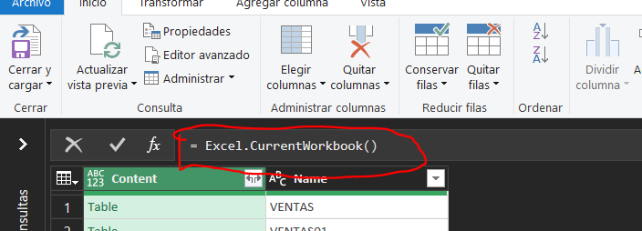

 | 5. UNA VEZ DAS ENTER SE DESPLEGARA UNA TABLA CON TODOS LOS DATOS DISPONIBLES

PUEDES FILTRAR SOLO LOS NOMBRES DE TABLAS QUE NECESITAS

 | 6. UNA VEZ FILTRASTE LO QUE NECESITAS O LAS TABLAS QUE SE UNIFICARAN DEBES DAR CLIC EN LA ESQUINA SUPERIOR DERECHA DE LA COLUMNA CONTENT
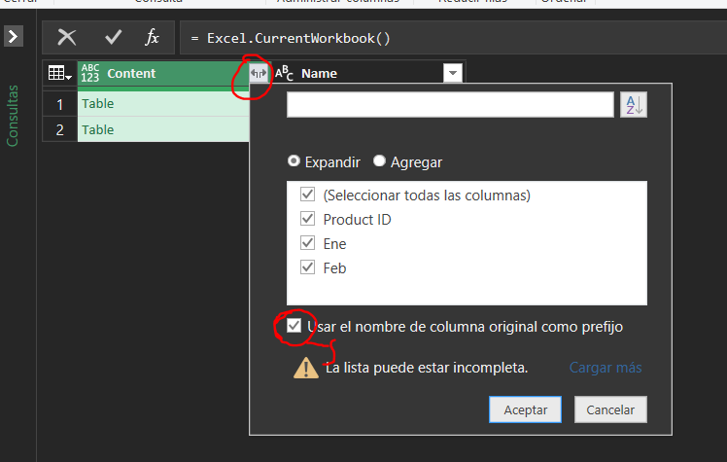

DE PREFERENCIA DEBES QUITAS EL FLAG DE USAR EL NOMBRE DE LA COLUMNA ORIGINAL

 | 7. LOS DATOS DE LAS TABLAS SE INTEGRAN Y TE MOSTRARA EL RESULTADO DE LA UNIFICACION DE LAS TABLAS SELECCIONADAS EN EL PASO 5

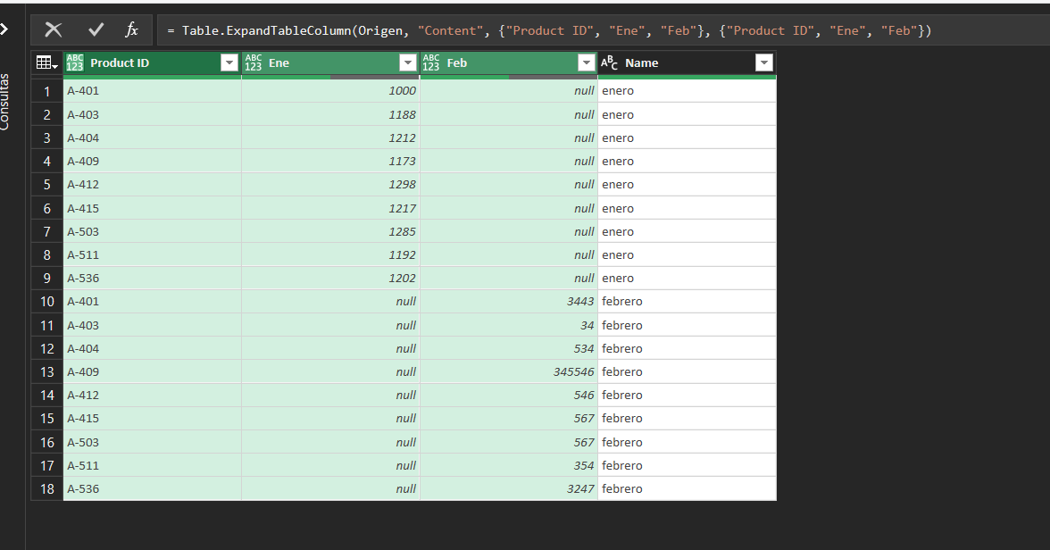

 | 8. UBICA EL SUBMENU CERRAR Y CARGAR DESPLIEGA LAS OPCIONES Y DALE CLIC EN CERRAR Y CARGAR EN..
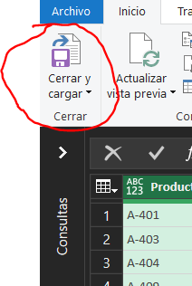

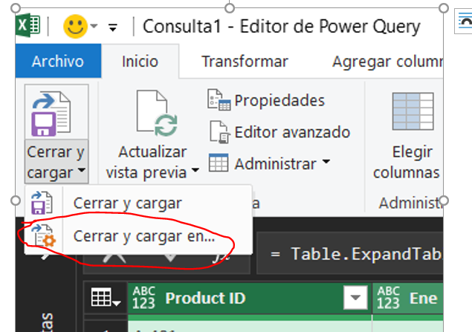

 | 9. SE ABRIRA EL SIGUIENTE RECUADRO DE OPCIONES, MARCA LA CASILLA DE "TABLA"
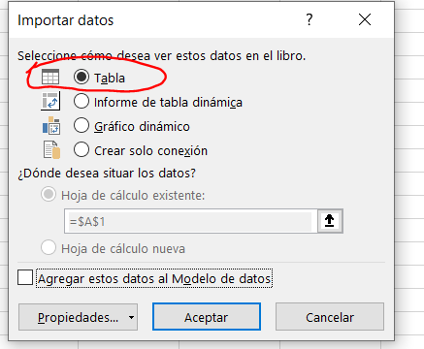

ESTA OPCION CARGA TUS DATOS UNIFICADOS EN UNA TABLA

